Трикотаж
 |  |  |  | info@likadress.ru | К оплате: | 0.00 руб
 |  | Прайс-каталог | 8-800-250-95-37

 |  | производителя трикотажа LikaDress.ru |  | ул. Наговицыной-Икрянистовой, д. 6
 |  | 28.10.2019 3:02 |  | г. Иваново, Россия, 153002
Фотография | Артикул | Название | Ссылка на сайт | Размер | Цена | Заказ, шт | Сумма
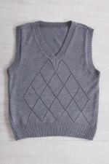 | 5338 | Жилет Школьный М Арт. 5338 | https://likadress.ru/catalog/~zhilet_shkolnyj_m_5338 | 122-60 | 480.00 руб | 0 | 0.00 руб
 |  |  |  | 128-64 | 480.00 руб | 0 | 0.00 руб
 |  |  |  | 134-68 | 480.00 руб | 0 | 0.00 руб
 |  |  |  | 152-80 | 480.00 руб | 0 | 0.00 руб

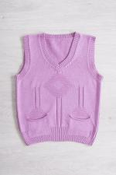 | 5337 | Жилет Школьный Д Арт. 5337 | https://likadress.ru/catalog/~zhilet_shkolnyj_d_5337 | 134-64 | 480.00 руб | 0 | 0.00 руб
 |  |  |  | 128-64 | 480.00 руб | 0 | 0.00 руб
 |  |  |  | 122-60 | 480.00 руб | 0 | 0.00 руб
 |  |  |  | 134-68 | 480.00 руб | 0 | 0.00 руб
 |  |  |  | 140-72 | 480.00 руб | 0 | 0.00 руб
 |  |  |  | 146-76 | 480.00 руб | 0 | 0.00 руб

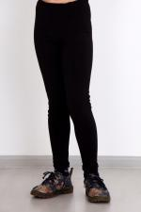 | 4156 | Легинсы Релакс Д1 Арт. 4156 | https://likadress.ru/catalog/~leginsy_relaks_d1_4156 | 5-6 лет | 210.00 руб | 0 | 0.00 руб

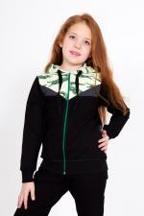 | 3964 | Костюм Звездочка Д Арт. 3964 | https://likadress.ru/catalog/~kostyum_zvezdochka_d_3964 | 9-10 лет | 470.00 руб | 0 | 0.00 руб

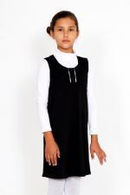 | 3856 | Сарафан Школьный Д Арт. 3856 | https://likadress.ru/catalog/~sarafan_shkolnyj_d_3856 | 7-8 лет | 410.00 руб | 0 | 0.00 руб
 |  |  |  | 9-10 лет | 410.00 руб | 0 | 0.00 руб
 |  |  |  | 11-12 лет | 410.00 руб | 0 | 0.00 руб

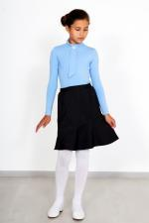 | 3855 | Юбка Переменка Арт. 3855 | https://likadress.ru/catalog/~yubka_peremenka_3855 | 5-6 лет | 450.00 руб | 0 | 0.00 руб
 |  |  |  | 7-8 лет | 450.00 руб | 0 | 0.00 руб
 |  |  |  | 9-10 лет | 450.00 руб | 0 | 0.00 руб
 |  |  |  | 11-12 лет | 450.00 руб | 0 | 0.00 руб

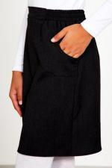 | 3853 | Юбка Школьница Арт. 3853 | https://likadress.ru/catalog/~yubka_shkolnica_3853 | 5-6 лет | 520.00 руб | 0 | 0.00 руб
 |  |  |  | 7-8 лет | 520.00 руб | 0 | 0.00 руб
 |  |  |  | 9-10 лет | 520.00 руб | 0 | 0.00 руб
 |  |  |  | 11-12 лет | 520.00 руб | 0 | 0.00 руб

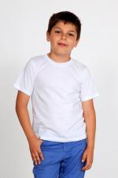 | 3831 | Футболка Д белая Арт. 3831 | https://likadress.ru/catalog/~futbolka_d_belaya_3831 | 5-6 лет | 130.00 руб | 0 | 0.00 руб
 |  |  |  | 7-8 лет | 130.00 руб | 0 | 0.00 руб
 |  |  |  | 9-10 лет | 130.00 руб | 0 | 0.00 руб

 | 3755 | Легинсы Релакс 3 Арт. 3755 | https://likadress.ru/catalog/~leginsy_relaks_3_3755 | 13-14 лет | 290.00 руб | 0 | 0.00 руб

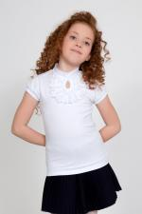 | 3645 | Футболка Fashion 3 Арт. 3645 | https://likadress.ru/catalog/~futbolka_fashion_3_3645 | 13-14-152 | 470.00 руб | 0 | 0.00 руб
 |  |  |  | 40-164 | 470.00 руб | 0 | 0.00 руб
 |  |  |  | 40-158 | 470.00 руб | 0 | 0.00 руб

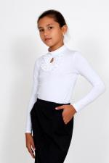 | 3583 | Джемпер Fashion 3 Арт. 3583 | https://likadress.ru/catalog/~dzhemper_fashion_3_3583 | 13-14 лет | 490.00 руб | 0 | 0.00 руб
 |  |  |  | 158-40 | 490.00 руб | 0 | 0.00 руб

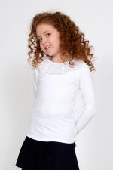 | 3577 | Джемпер Фиона 3 Арт. 3577 | https://likadress.ru/catalog/~dzhemper_fiona_3_3577 | 13-14 лет | 460.00 руб | 0 | 0.00 руб
 |  |  |  | 40 | 460.00 руб | 0 | 0.00 руб

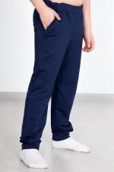 | 3518 | Брюки Премиум Д Арт. 3518 | https://likadress.ru/catalog/~bryuki_premium_d_3518 | 5-6 лет | 320.00 руб | 0 | 0.00 руб

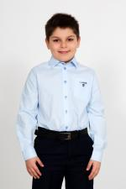 | 3516 | Рубашка Идон Арт. 3516 | https://likadress.ru/catalog/~rubashka_idon_3516 | 5-6 лет | 420.00 руб | 0 | 0.00 руб

 | 3514 | Рубашка Идон Арт. 3514 | https://likadress.ru/catalog/~rubashka_idon_3514 | 7-8 лет | 420.00 руб | 0 | 0.00 руб
 |  |  |  | 5-6 лет | 420.00 руб | 0 | 0.00 руб
 |  |  |  | 9-10 лет | 420.00 руб | 0 | 0.00 руб

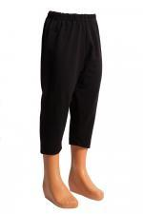 | 3329 | Бриджи детские 3 Арт. 3329 | https://likadress.ru/catalog/~bridzhi_detskie_3_3329 | 13-14 лет | 210.00 руб | 0 | 0.00 руб

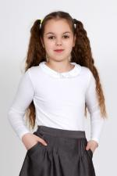 | 3316 | Джемпер Ольга 3 Арт. 3316 | https://likadress.ru/catalog/~dzhemper_olga_3_3316 | 13-14 лет | 450.00 руб | 0 | 0.00 руб
 |  |  |  | 40 | 450.00 руб | 0 | 0.00 руб

 | 3314 | Джемпер Ольга Арт. 3314 | https://likadress.ru/catalog/~dzhemper_olga_3314 | 7-8 лет | 420.00 руб | 0 | 0.00 руб
 |  |  |  | 9-10 лет | 420.00 руб | 0 | 0.00 руб
 |  |  |  | 11-12-140 | 420.00 руб | 0 | 0.00 руб
 |  |  |  | 11-12-146 | 470.00 руб | 0 | 0.00 руб

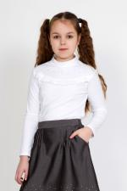 | 3313 | Джемпер Школьные грезы 3 Арт. 3313 | https://likadress.ru/catalog/~dzhemper_shkolnye_grezy_3_3313 | 13-14 лет | 450.00 руб | 0 | 0.00 руб
 |  |  |  | 40 | 450.00 руб | 0 | 0.00 руб

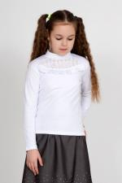 | 3309 | Джемпер Mon amour 3 Арт. 3309 | https://likadress.ru/catalog/~dzhemper_mon_amour_3_3309 | 13-14 лет | 450.00 руб | 0 | 0.00 руб

 | 3307 | Джемпер Mon amour Арт. 3307 | https://likadress.ru/catalog/~dzhemper_mon_amour_3307 | 11-12-140 | 420.00 руб | 0 | 0.00 руб
 |  |  |  | 11-12-146 | 420.00 руб | 0 | 0.00 руб

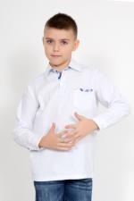 | 3077 | Поло Д/Р 3 Арт. 3077 | https://likadress.ru/catalog/~polo_dr_3_3077 | 13-14 лет | 450.00 руб | 0 | 0.00 руб

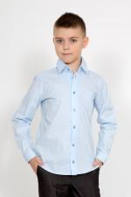 | 3075 | Рубашка Ермак школьная 3 Арт. 3075 | https://likadress.ru/catalog/~rubashka_ermak_shkolnaya_3_3075 | 13-14 лет | 430.00 руб | 0 | 0.00 руб

 | 3073 | Рубашка Герман школьная 3 Арт. 3073 | https://likadress.ru/catalog/~rubashka_german_shkolnaya_3_3073 | 13-14 лет | 430.00 руб | 0 | 0.00 руб

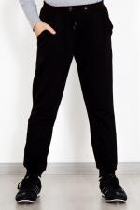 | 3009 | Брюки Спортивные 3 Арт. 3009 | https://likadress.ru/catalog/~bryuki_sportivnye_3_3009 | 13-14 лет | 340.00 руб | 0 | 0.00 руб

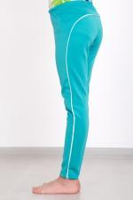 | 3007 | Брюки детские Спорт 3 Арт. 3007 | https://likadress.ru/catalog/~bryuki_detskie_sport_3_3007 | 13-14 лет | 350.00 руб | 0 | 0.00 руб

 | 2711 | Легинсы Детские релакс Арт. 2711 | https://likadress.ru/catalog/~leginsy_detskie_relaks_2711 | 5-6 лет | 230.00 руб | 0 | 0.00 руб
 |  |  |  | 7-8 лет | 230.00 руб | 0 | 0.00 руб
 |  |  |  | 9-10 лет | 230.00 руб | 0 | 0.00 руб
 |  |  |  | 11-12 лет | 230.00 руб | 0 | 0.00 руб

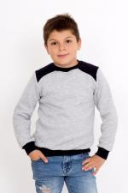 | 2564 | Толстовка Антон Арт. 2564 | https://likadress.ru/catalog/~tolstovka_anton_2564 | 7-8 лет | 420.00 руб | 0 | 0.00 руб
 |  |  |  | 9-10 лет | 420.00 руб | 0 | 0.00 руб

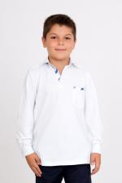 | 2497 | Поло Д/Р Арт. 2497 | https://likadress.ru/catalog/~polo_dr_2497 | 7-8 лет | 390.00 руб | 0 | 0.00 руб

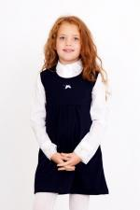 | 2492 | Сарафан Школьный Арт. 2492 | https://likadress.ru/catalog/~sarafan_shkolnyj_2492 | 7-8 лет | 410.00 руб | 0 | 0.00 руб
 |  |  |  | 9-10 лет | 410.00 руб | 0 | 0.00 руб

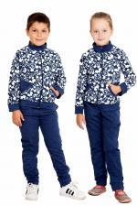 | 2491 | Костюм Егоза Арт. 2491 | https://likadress.ru/catalog/~kostyum_egoza_2491 | 5-6 лет | 570.00 руб | 0 | 0.00 руб

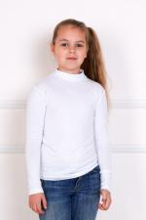 | 2263 | Водолазка Сашенька Арт. 2263 | https://likadress.ru/catalog/~vodolazka_sashenka__2263 | 5-6 лет | 150.00 руб | 0 | 0.00 руб
 |  |  |  | 9-10 лет | 150.00 руб | 0 | 0.00 руб

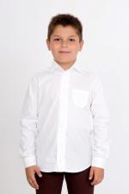 | 1710 | Рубашка Герман школьная Арт. 1710 | https://likadress.ru/catalog/~rubashka_german_shkolnaya_1710 | 9-10 лет | 290.00 руб | 0 | 0.00 руб
 |  |  |  | 11-12 лет | 290.00 руб | 0 | 0.00 руб
 |  |  |  | 7-8 лет | 290.00 руб | 0 | 0.00 руб

 | 1415 | Бриджи Детские Арт. 1415 | https://likadress.ru/catalog/~bridzhi_detskie__1415 | 9-10 лет | 150.00 руб | 0 | 0.00 руб
 |  |  |  | 7-8 лет | 150.00 руб | 0 | 0.00 руб
 |  |  |  | 11-12 лет | 150.00 руб | 0 | 0.00 руб
 |  |  |  | 5-6 лет | 150.00 руб | 0 | 0.00 руб

 | 1301 | Брюки Спортивные Арт. 1301 | https://likadress.ru/catalog/~bryuki_sportivnye__1301 | 9-10 лет | 280.00 руб | 0 | 0.00 руб
 |  |  |  | 11-12 лет | 280.00 руб | 0 | 0.00 руб

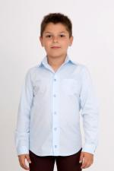 | 1090 | Рубашка Ермак школьная Арт. 1090 | https://likadress.ru/catalog/~rubashka_ermak_shkolnaya_1090 | 9-10 лет | 370.00 руб | 0 | 0.00 руб

 | 844 | Брюки детские Спорт Арт. 844 | https://likadress.ru/catalog/~bryuki_detskie_sport__844 | 5-6 лет | 290.00 руб | 0 | 0.00 руб
 |  |  |  | 7-8 лет | 290.00 руб | 0 | 0.00 руб
 |  |  |  | 9-10 лет | 290.00 руб | 0 | 0.00 руб
 |  |  |  | 11-12 лет | 290.00 руб | 0 | 0.00 руб

